BALANCE GENERAL
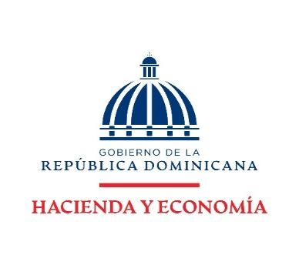

DIRECCION FINANCIERA
BALANCE GENERAL
AL 28 FEBRERO 2026
(VALORES EN RD$)

ACTIVOS

ACTIVOS CORRIENTES
Disponibilidades | 105,257,185.01
Cuentas y documentos por cobrar | -
Inventarios | 29,151,174.72
TOTAL ACTIVOS CORRIENTES | 134,408,359.73

ACTIVOS NO CORRIENTES
Bienes en uso neto | 509,693,036.90
Bienes Intangibles | 12,257,806.20
TOTAL ACTIVOS NO CORRIENTES | 521,950,843.10

TOTAL ACTIVOS | 656,359,202.83

PASIVOS

PASIVOS CORRIENTES:
Cuentas por pagar | 745,730.14
TOTAL PASIVO CORRIENTES | 745,730.14

PASIVOS NO CORRIENTES:
Pasivos no corrientes | -
TOTAL PASIVO NO CORRIENTES | -

TOTAL PASIVOS | 745,730.14

PATRIMONIO
Patrimonio Institucional | 655,613,472.69

TOTAL PASIVOS Y PATRIMONIO | 656,359,202.83

Nota: El Ministerio de Hacienda como ente contable del Gobierno Central no realiza/ejecuta Pasivo no corrientes dado que las normativas actuales no lo contemplan para este tipo de institución.
El Balance General está preparado con la ejecución presupuestaria.

